Actividad 2
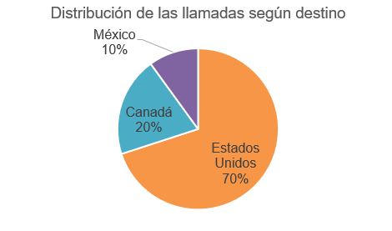
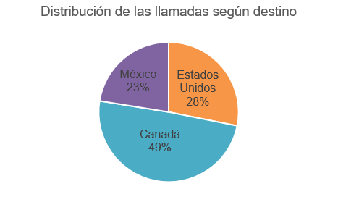
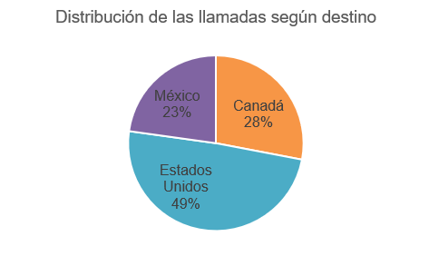
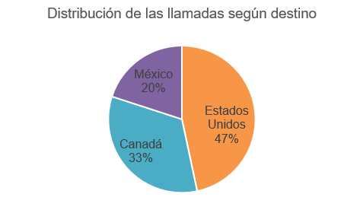
Laboratorio 2: Tablas de frecuencias

Actividad 2
Para describir un conjunto de llamadas telefónicas se usarán los datos de la hoja Base 1 correspondientes al tiempo de duración y destino de 250 llamadas realizadas a algún país de América del Norte.

a) Seleccione la alternativa que corresponde a la población de estudio.

Seleccione una alternativa…

b) Clasifique las variables relevantes en el estudio.

 | N° | Variables |  |  | Clasificación
 | 1 | Destino |  |  | Seleccione una alternativa…

 | 2 | Tiempo |  |  | Seleccione una alternativa…

c) Complete la siguiente tabla de distribución de frecuencias para la variable tiempo de duración de las llamadas, rellenando los rectángulo en color amarillo con el valor correspondiente

 | Tiempo (en minutos) | fi | hi | Fi | Hi
 | 10,7-17,2 | 19 | 7.6% | 19
 | 17,2-23,7 | 47 |  | 66 | 26.4%
 | 23,7-30,2 | 58 | 23.2% | 124
 | 30,2-36,7 | 58 | 23.2% |  | 72.8%
 | 36,7-43,2 | 34 |  | 216 | 86.4%
 | 4,2-10,7 | 16 | 6.4% | 232 | 92.8%
 | 43,2-49,7 | 9 | 3.6%
 | 49,7-56,2 | 9 | 3.6% | 250 | 100%
 |  | 250 | 100%

d) A partir de la pregunta anterior, complete la siguiente tabla determinando la frecuecia solicitada, el valor y/o la interpretación de los valores.

 | N° | Valor |  | Interpretación
 | f6 | 16

 | h2 (%)

 |  | 182 |  | 182 llamadas duraron a lo más 36,7 minutos

 |  | 49.6%

d) Seleccione con una X ¿Cuál de los siguientes gráficos circulares representa mejor los porcentajes de la distribución de las llamadas según el destino? Realice una tabla de distribución de frecuencias para la variable destino

Hoja1
 | Total
Negativa y significativa | 8
No significativa | 280
Positiva y significativa | 42
(en blanco)
 | Total
Negativa y significativa | 8
No significativa | 280
Positiva y significativa | 42
(en blanco)
 | cualitativa nominal
Etiquetas de fila | Cuenta de sigdif_mate8b_com
Negativa y significativa | 8
No significativa | 280
Positiva y significativa | 42
(en blanco)
Total general | 330

